BASE DATOS
CLIENTE
 | id
 | Nombre
 | Apellido
 | ci
 | Direccion
 | Telefono
 | correo
 | usuario
 | contraseña

PRODUCTO
 | id
 | NombreProducto
 | UnidadDeMedida
 | Categoria
 | Descripcion
 | Precio
 | imagenurl
 | Stock

PEDIDO
 | idPedido
 | idCliente
 | IdProducto
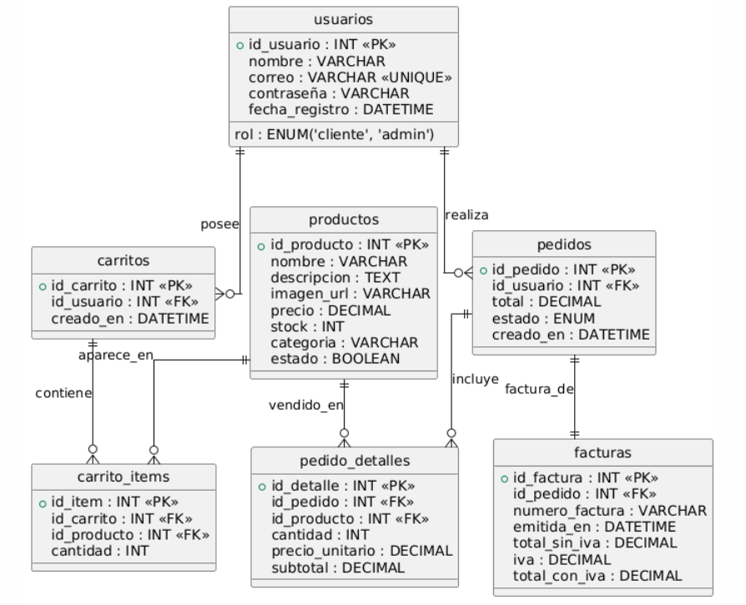
 | Cantidad
 | FechaCombra

